关系图
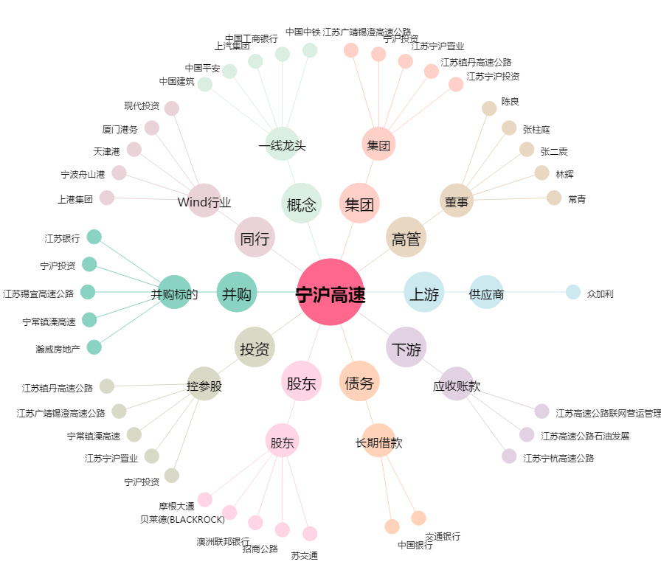
宁沪高速[600377.SH] - 关系概览图

